Oppskrift
Kylling og Scampi rød curry med Pad Thai-nudlerKylling og Scampi rød curry med Pad Thai-nudler
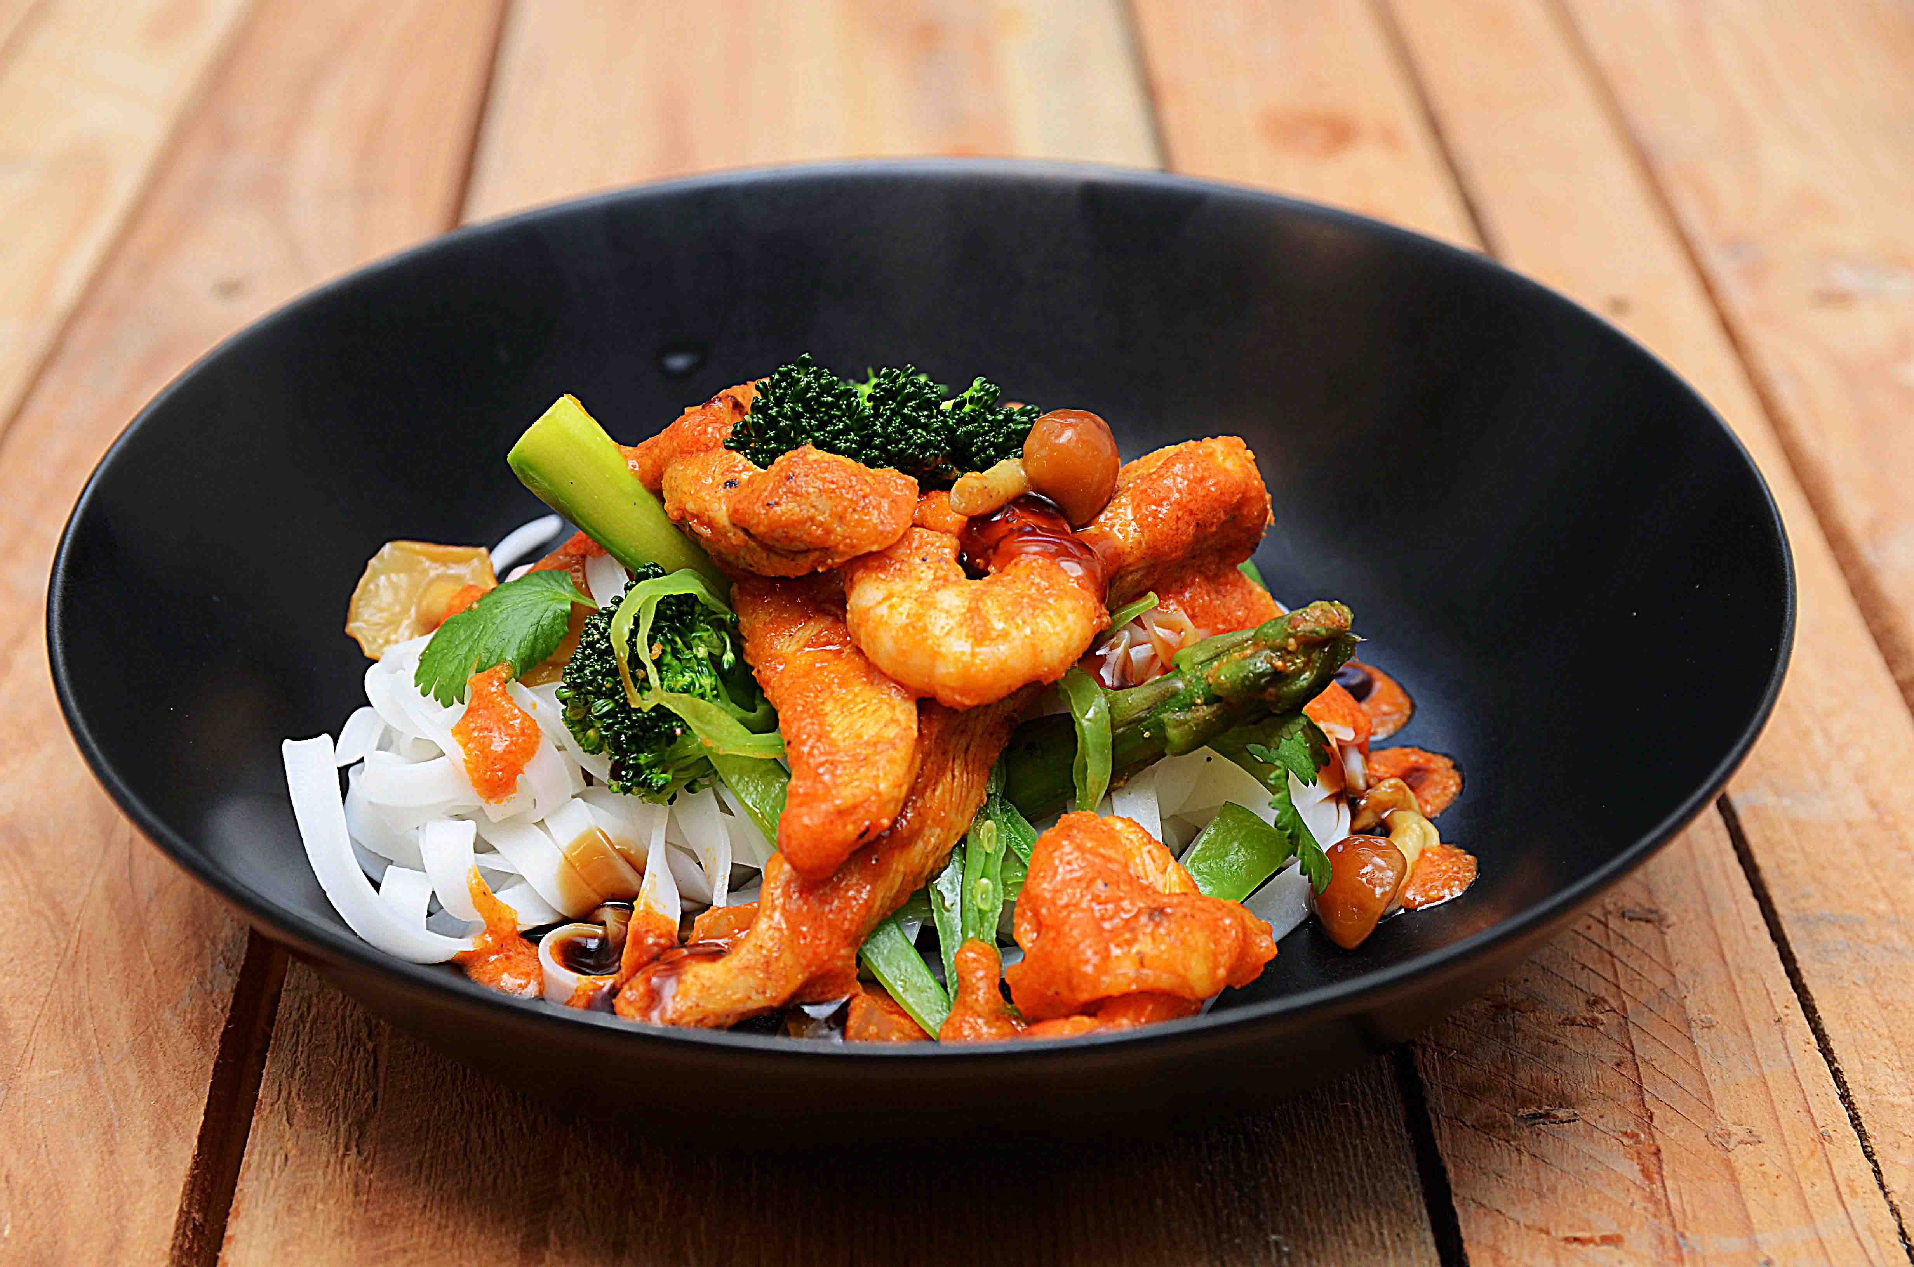

Nudlene bløtlegges 30-40 minutter i lunkent vann. Wok på høy varme: Kylling, grønnsaker, og scampi til slutt. Skru av varmen, tilsett woksaus og nudlene og server. Eventuelt kan det hele tilberedes i kombidamper. Nudlene bløtlegges 30-40 minutter i lunkent vann. Wok på høy varme: Kylling, grønnsaker, og scampi til slutt. Skru av varmen, tilsett woksaus og nudlene og server. Eventuelt kan det hele tilberedes i kombidamper.
Number of servingsNumber of servings | 1
EPDEPD | ProductProduct | Per servingPer serving |  | TotalTotal |  | QtyPerPackQtyPerPack | PackSizePackSize | PackUnitPackUnit | PackagingPackaging | ItemsItems
45932814593281 | Risnudler Phad Thai Risnudler Phad Thai | 0.025 | kgkg | 0 | kgkg | 1 | 3 | kgkg | 1x3kg1x3kg | 0
 | Kyllingfilet Kyllingfilet | 0.05 | kgkg | 0 | kgkg |  |  |  |  | 0
 | Broccoli Broccoli | 0.04 | kgkg | 0 | kgkg |  |  |  |  | 0
 | Aspargestopper Aspargestopper | 0.04 | kgkg | 0 | kgkg |  |  |  |  | 0
 | Vårløk Vårløk | 0.02 | kgkg | 0 | kgkg |  |  |  |  | 0
 | Wok red curry-saus Wok red curry-saus | 0.04 | ll | 0 | ll |  |  |  |  | 0

 | * Allergens* Allergens

